grafico02
Rótulos de Linha | fat | fat% | Soma de Preço | Rótulos de Coluna
jan | 31000 | 5.96% | Rótulos de Linha | jan | fev | mar | abr | mai | jun | jul | ago | set | out | nov | dez | Total Geral
fev | 44000 | 8.46% | Produto A | R$ 31,000.00 | R$ 44,000.00 | R$ 42,000.00 | R$ 41,500.00 | R$ 40,500.00 | R$ 49,000.00 | R$ 50,000.00 | R$ 46,000.00 | R$ 41,500.00 | R$ 44,000.00 | R$ 45,000.00 | R$ 45,500.00 | R$ 520,000.00
mar | 42000 | 8.08% | Total Geral | R$ 31,000.00 | R$ 44,000.00 | R$ 42,000.00 | R$ 41,500.00 | R$ 40,500.00 | R$ 49,000.00 | R$ 50,000.00 | R$ 46,000.00 | R$ 41,500.00 | R$ 44,000.00 | R$ 45,000.00 | R$ 45,500.00 | R$ 520,000.00
abr | 41500 | 7.98%
mai | 40500 | 7.79%
jun | 49000 | 9.42%
jul | 50000 | 9.62%
ago | 46000 | 8.85%
set | 41500 | 7.98%
out | 44000 | 8.46%
nov | 45000 | 8.65%
dez | 45500 | 8.75%
Total Geral | R$ 520,000.00 | 100.00%

jan
fev
mar
abr
mai
jun
jul
ago
set
out
nov
dez

Rótulos de Linha | Contagem de Região
Centro-Oeste | 73
Nordeste | 171
Norte | 49
Sudeste | 617
Sul | 130
Total Geral | 1040

Rótulos de Linha | Contagem de Região
Boleto Bancário | 16.3%
Cartão de Credito | 83.8%
Total Geral | 100%

dashboard
DASHBOARD

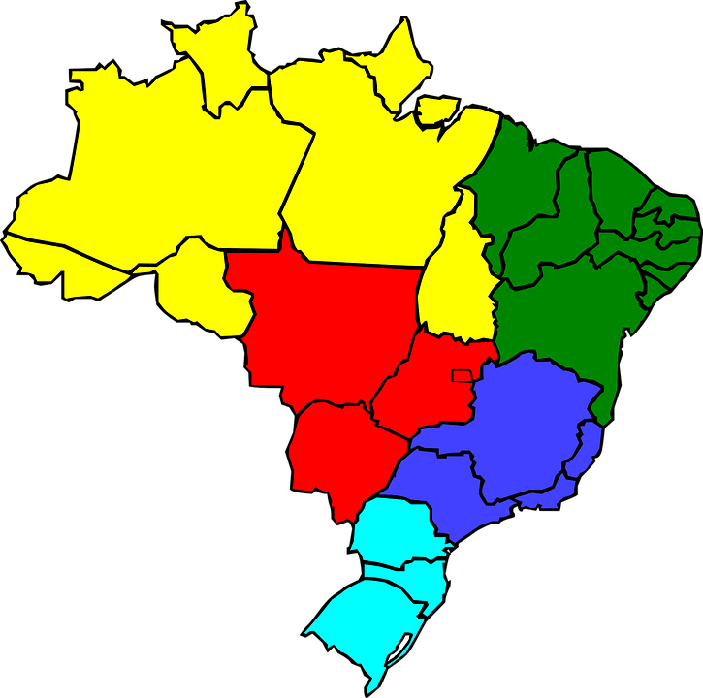
 | fat | rotulo
jan | 31000 | 31000
fev | 44000 | 44000
mar | 42000 | 42000
abr | 41500 | 41500
mai | 40500 | 40500
jun | 49000 | 49000
jul | 50000 | 50000
ago | 46000 | 46000
set | 41500 | 41500
out | 44000 | 44000
nov | 45000 | 45000
dez | 45500 | 45500
 | Produto A
Trim1 | R$117,000.00
Trim2 | R$131,000.00
Trim3 | R$137,500.00
Trim4 | R$134,500.00
 | Produto B
Trim1 | R$196,000.00
Trim2 | R$191,000.00
Trim3 | R$179,000.00
Trim4 | R$204,000.00
 | Produto C
Trim1 | R$246,000.00
Trim2 | R$240,000.00
Trim3 | R$254,000.00
Trim4 | R$278,000.00
 | Produto A
 | R$31,000.00
 | R$44,000.00
 | R$42,000.00
 | R$41,500.00
 | R$40,500.00
 | R$49,000.00
 | R$50,000.00
 | R$46,000.00
 | R$41,500.00
 | R$44,000.00
 | R$45,000.00
 | R$45,500.00
 | Total Geral
jan | R$31,000.00
fev | R$44,000.00
mar | R$42,000.00
abr | R$41,500.00
mai | R$40,500.00
jun | R$49,000.00
jul | R$50,000.00
ago | R$46,000.00
set | R$41,500.00
out | R$44,000.00
nov | R$45,000.00
dez | R$45,500.00
 | Total Geral
 | R$31,000.00
 | R$44,000.00
 | R$42,000.00
 | R$41,500.00
 | R$40,500.00
 | R$49,000.00
 | R$50,000.00
 | R$46,000.00
 | R$41,500.00
 | R$44,000.00
 | R$45,000.00
 | R$45,500.00
 | Produto A
 | R$31,000.00
 | R$44,000.00
 | R$42,000.00
 | R$41,500.00
 | R$40,500.00
 | R$49,000.00
 | R$50,000.00
 | R$46,000.00
 | R$41,500.00
 | R$44,000.00
 | R$45,000.00
 | R$45,500.00
16,3%
83,8%
1040
49
171
73
617
130
Boleto Bancário
Norte
Nordeste
Sudeste
Centro-Oeste
Sul
Faturamento e Impactos
Análise Regional
Cartão de Crédito
Produto A
Análise de Anual
Análise de Produtos
Produto A
Produto B
Produto C
R$ 520.000,00
Produto B
Total Geral
Produto C
R$ 520.000,00
R$ 770.000,00
R$ 1.018.000,00
Venda em todo Brasil

Developer - ANTONIO OLIVEIRA

